Sheet1
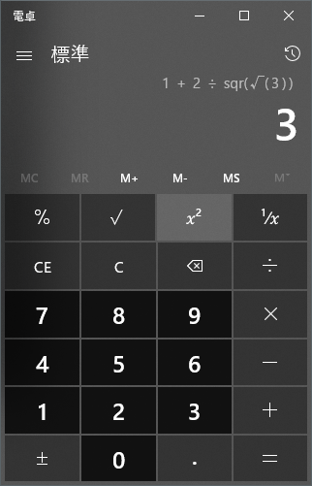
Entry
Formula
Formula
数値
0-9
数値の入力
Entry

小数点
.
小数点の入力

演算子
+-×÷%
計算結果の反映
エントリーと演算子を入力

エントリーの値を引数に
関数を実行し、その結果を反映。
関数
√, ｘ², 1/x
"関数(引数)"を入力

正負反転
正負反転
±

計算実行
=
クリア
計算結果の反映

クリア
C
クリア
クリア

クリア
クリアエントリー
CE

Delete
[x]
末尾1文字削除

